Sheet1
招聘启事

浙江新吉奥控股集团地处沪苏杭金三角中心、世界互联网大会永久会址——桐乡市。东距上海110公里，北离苏州80公里，西邻杭州60公里，交通便利，区位优势明显。 集团下辖房车智造、新能源汽车智造、核心零部件智造和金融投资四大板块。目前公司分别在浙江省台州市、桐乡市和澳大利亚墨尔本建有三大智造基地、房车研究院和新能源汽车研究院以及一个新能源汽车运营公司，并在上海成立了金融投资公司。 集团主营业务为新能源汽车、新能源汽车核心部件（电池、电控、电机）以及房车的研发、智造、销售及售后服务，同时兼营新能源汽车、房车的经营租赁及金融投资等业务。 新吉奥将秉承“客户第一、员工满意”的企业核心价值观，对客户精心呵护、对产品精工细作、对品质精益求精。不断打造卓越的产品和优质的服务，为实现“中国新能源智造之都、世界房车生产基地！”的企业愿景而不懈努力。
招聘岗位如下：
专业需求 | 需求人数 | 性别 | 餐补 | 基本工资 | 绩效奖金 | 综合工资
汽车运用与维修/汽车电子技术/汽车技术服务与营销 | 30 | 男女不限 | 10元/天 | 2500—2800 | 300 | 3000-3500
汽车制造与装配技术/机电一体化 | 30 | 男女不限 | 10元/天 | 2500—2800 | 300 | 3000-3500
应聘条件： 年龄在18—45岁之间，有良好的职业道德，能吃苦耐劳优先
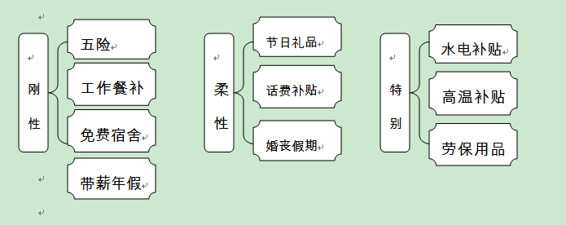
工作地址：浙江省桐乡市梧桐街道同仁路468号
联系人：秦鹏飞 电话：18658107910

